実行結果
①初期状態 | ②お金追加モード | ③管理者モード
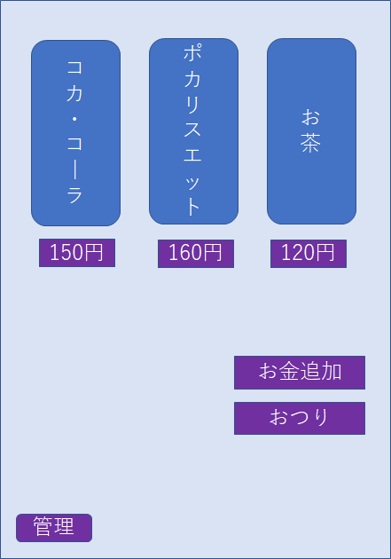
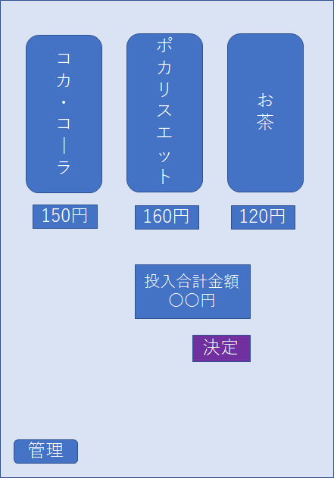
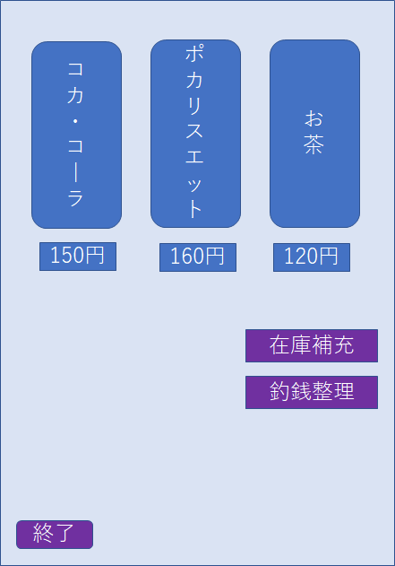

○○個
○○個
○○個
○○個
○○個
○○個

160円
売切れ

